１学級当たり小学校児童数
 | 50. 小学校児童数（１学級当たり）

 | 時点 2018(H30)年5月1日（毎年） |  |  |  |  |  | 平 均 値 |  |  | 21.1
 | 単位 人，人 |  |  |  |  |  | 標準偏差 |  |  | 4.7
 | 市町村名 | 指標 | 順位 | #REF! | 児童数 | 市町村名 | 指標 | 順位 | #REF! | 児童数

 | 千葉県 | 25.2 | － |  | 315,874 | 八街市 | 21.3 | 27 |  | 3,049
 | 千葉市 | 26.6 | 10 |  | 49,062 | 印西市 | 23.7 | 17 |  | 6,379
 | 銚子市 | 19.0 | 33 |  | 2,265 | 白井市 | 25.9 | 12 |  | 4,123
 | 市川市 | 28.9 | 2 |  | 23,439 | 富里市 | 22.8 | 22 |  | 2,280
 | 船橋市 | 30.0 | 1 |  | 34,329 | 南房総市 | 18.6 | 34 |  | 1,447
 | 館山市 | 17.7 | 37 |  | 2,036 | 匝瑳市 | 15.9 | 47 |  | 1,651
 | 木更津市 | 24.0 | 16 |  | 7,529 | 香取市 | 16.2 | 46 |  | 3,108
 | 松戸市 | 27.6 | 6 |  | 23,382 | 山武市 | 17.5 | 38 |  | 2,084
 | 野田市 | 26.4 | 11 |  | 8,140 | いすみ市 | 16.5 | 44 |  | 1,503
 | 茂原市 | 22.3 | 25 |  | 3,940 | 大網白里市 | 23.3 | 19 |  | 2,353
 | 成田市 | 22.3 | 25 |  | 7,433 | 酒々井町 | 22.9 | 21 |  | 961
 | 佐倉市 | 24.3 | 15 |  | 8,471 | 栄町 | 16.3 | 45 |  | 718
 | 東金市 | 22.6 | 24 |  | 2,692 | 神崎町 | 14.8 | 51 |  | 222
 | 旭市 | 19.4 | 32 |  | 3,189 | 多古町 | 15.1 | 50 |  | 573
 | 習志野市 | 27.1 | 8 |  | 8,989 | 東庄町 | 13.6 | 53 |  | 597
 | 柏市 | 26.8 | 9 |  | 22,007 | 九十九里町 | 19.7 | 30 |  | 592
 | 勝浦市 | 11.1 | 54 |  | 556 | 芝山町 | 17.5 | 38 |  | 315
 | 市原市 | 22.7 | 23 |  | 13,496 | 横芝光町 | 15.5 | 48 |  | 1,036
 | 流山市 | 28.3 | 5 |  | 11,065 | 一宮町 | 23.3 | 19 |  | 675
 | 八千代市 | 28.7 | 4 |  | 10,902 | 睦沢町 | 20.5 | 29 |  | 287
 | 我孫子市 | 23.6 | 18 |  | 6,310 | 長生村 | 21.3 | 27 |  | 639
 | 鴨川市 | 16.8 | 43 |  | 1,374 | 白子町 | 18.1 | 35 |  | 435
 | 鎌ケ谷市 | 27.5 | 7 |  | 5,638 | 長柄町 | 17.1 | 42 |  | 256
 | 君津市 | 19.6 | 31 |  | 3,685 | 長南町 | 17.5 | 38 |  | 263
 | 富津市 | 18.0 | 36 |  | 1,742 | 大多喜町 | 15.5 | 48 |  | 341
 | 浦安市 | 28.8 | 3 |  | 9,305 | 御宿町 | 14.0 | 52 |  | 224
 | 四街道市 | 25.1 | 13 |  | 5,137 | 鋸南町 | 17.5 | 38 |  | 262
 | 袖ケ浦市 | 24.6 | 14 |  | 3,388

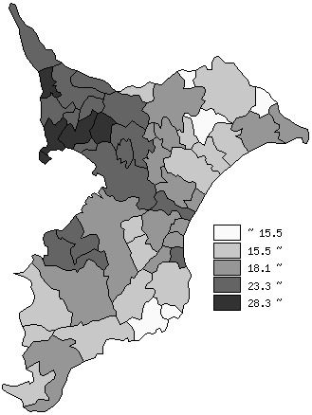
 | 千葉県の推移
 | 児童数（右軸） | 指標
平成26年 | 323173 | 25.7
平成27年 | 320755 | 25.7
平成28年 | 318489 | 25.6
平成29年 | 316441 | 25.3
平成30年 | 315874 | 25.2

《備 考》 ・資料出所 統計課「学校基本調査結果報告書」 ・算出方法 児童数÷学級数

